提出用
（様式２）Ａ４
令和６年度 初任者研修年間指導計画書

 |  |  |  |  | 学校名 .
 |  |  |  |  | 校長名 .

１ | 初任者氏名 （科目名）
２ | 指導教員氏名 （科目名）
 | 教科指導員氏名 （科目名）
３ | 計画上配慮した事項
 | （１）
 | （２）
 | （３）
４ | 年間指導計画 |  |  |  |  |  |  |  |  |  | 入力欄
期 | 月 | 日 | 曜日 | 指導内容 | 指導者等 | 実時間 |  | 延べ時間 |  | 備考 | カテゴリ | №
 |  |  |  |  |  | 直接 指導 | 準備 整理 記録 等 | 直接 指導 | 準備 整理 記録 等
１学期 | 4月 |  |  |  |  |  |  |  |  | 4/11(木)
 |  |  |  |  |  |  |  |  |  | ～4/12(金)
 |  |  |  |  |  |  |  |  |  | 教職基礎講座

 | ５月 |  |  |  |  |  |  |  |  | 5/16(木)
 |  |  |  |  |  |  |  |  |  | ～5/17(金)
 |  |  |  |  |  |  |  |  |  | 教科教育
 |  |  |  |  |  |  |  |  |  | 基礎講座Ⅰ

 | ６月 |  |  |  |  |  |  |  |  | 6/13(木)
 |  |  |  |  |  |  |  |  |  | ～6/14(金)
 |  |  |  |  |  |  |  |  |  | 教科教育
 |  |  |  |  |  |  |  |  |  | 基礎講座Ⅱ

 | ７月 |  |  |  |  |  |  |  |  | 7/25(木)
 |  |  |  |  |  |  |  |  |  | ～7/26(金)
 |  |  |  |  |  |  |  |  |  | ホームルーム
 |  |  |  |  |  |  |  |  |  | 経営基礎講座

 | ８月

 | ９月

 | 10月 |  |  |  |  |  |  |  |  | 10/ ( )
 |  |  |  |  |  |  |  |  |  | 協力校研修
 |  |  |  |  |  |  |  |  |  | (中旬から下旬の木金)
 |  |  |  |  |  |  |  |  |  | 上記のいずれか１日

 | 11月 |  |  |  |  |  |  |  |  | 11/7(木)
 |  |  |  |  |  |  |  |  |  | ～11/8(金)
 |  |  |  |  |  |  |  |  |  | 教科教育
 |  |  |  |  |  |  |  |  |  | 基礎講座Ⅲ

 | 12月

 | １月 |  |  |  |  |  |  |  |  | 1/10(金)
 |  |  |  |  |  |  |  |  |  | まとめ研修

 | ２月

 | ３月

 |  |  |  |  |  |  | 合計 | 0
※複数配置校においては、初任者１人ずつ別葉で作成し、提出してください。
※提出期限 令和６年５月１７日（金）

記入の仕方
様式２（Ａ４）作成例
令和６年度 初任者研修年間指導計画書

 |  |  |  |  | 学校名 .
 |  |  |  |  | 校長名 .

教科指導員がいない場合は記入不要です。
指導内容 が入ると、実時間 に 1・１ が自動的に入り、
延べ時間 が計算されます。
増やしたい場合は、実時間 を直接入力してください。
実時間・延べ時間 の列には数式が入っていますので、
行を増やすときは、数式もコピーしてください。
１ | 初任者氏名 （科目名）
２ | 指導教員氏名 （科目名）
 | 教科指導員氏名 （科目名）
３ | 計画上配慮した事項
 | （１）
 | （２）
 | （３）
４ | 年間指導計画 |  |  |  |  |  |  |  |  |  | 入力欄
指導内容例sheet の カテゴリ と № を 入力欄 に入れると
ここに反映されます。
行を増やすときは、数式もコピーしてください。
期 | 月 | 日 | 曜日 | 指導内容 | 指導者等 | 実時間 |  | 延べ時間 |  | 備考 | カテゴリ | №
 |  |  |  |  |  | 直接 指導 | 準備 整理 記録 等 | 直接 指導 | 準備 整理 記録 等
１学期 | 4月 | 9 | 火 | 勤務の仕組み | 教頭、指導教員 | 1 | 1 | 1 | 1 |  | 2 | 4
 |  | 10 | 水 | 本校の特色と教育目標（地域の特性、生徒の実態、重点目標、努力目標等） | 校長、指導教員 | 1 | 1 | 2 | 2 |  | 2 | 1
 |  |  |  | 校内組織と校務分掌 | 教頭、指導教員 | 1 | 1 | 3 | 3 |  | 2 | 3
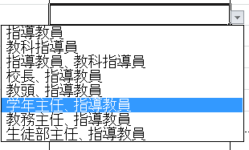
 |  | 19 | 金 | 授業参観研修 | 指導教員、教科指導員 | 1 | 1 | 4 | 4 | 4/11(木) | 3 | 13
 |  |  |  | ホームルーム経営（目標について） | 指導教員、学年主任 | 1 | 1 | 5 | 5 | ～4/12(金) | 4 | 4
 |  |  |  |  |  |  |  |  |  | 初任者研修
 |  |  |  |  |  |  |  |  |  | 教職基礎講座

指導者等 は、ドロップダウンから選択できます。
ドロップダウンメニューにない指導者を入力したい
場合は、空欄のセルをコピー＆ペーストしてから直接入力してください。
（ただし、直接指導の５0%以上は指導教員が行う
ようにしてください。）
 | ５月 |  |  |  |  |  |  |  |  | 5/16(木)
 |  |  |  |  |  |  |  |  |  | ～5/17(金)
 |  |  |  |  |  |  |  |  |  | 教科教育
 |  |  |  |  |  |  |  |  |  | 基礎講座Ⅰ

 | ６月 |  |  |  |  |  |  |  |  | 6/13(木)
 |  |  |  |  |  |  |  |  |  | ～6/14(金)
 |  |  |  |  |  |  |  |  |  | 教科教育
 |  |  |  |  |  |  |  |  |  | 基礎講座Ⅱ

 | ７月 |  |  |  |  |  |  |  |  | 7/25(木)
 |  |  |  |  |  |  |  |  |  | ～7/26(金)
 |  |  |  |  |  |  |  |  |  | ホームルーム
 |  |  |  |  |  |  |  |  |  | 経営基礎講座

 | ２月

延べ時間 の合計が180時間をこえるように、
準備・整理・記録等 が 直接指導 より多くならないように、
注意してください。

 | ３月

 |  |  |  | 初任者研修のまとめ |  | 2 | 1 | 90 | 90 |  | 1 | 5
 |  |  |  |  |  |  | 合計 | 180

行の増やし方
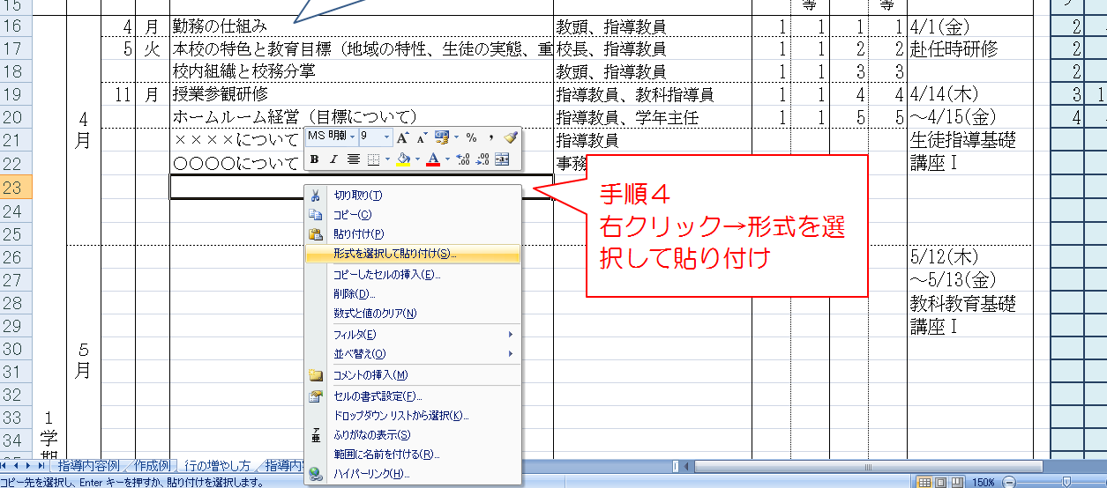
行の増やし方

（例）22行目と23行目の間に新たに行を挿入したい場合、23行目の左端をクリックし、行全体を範囲指定します。
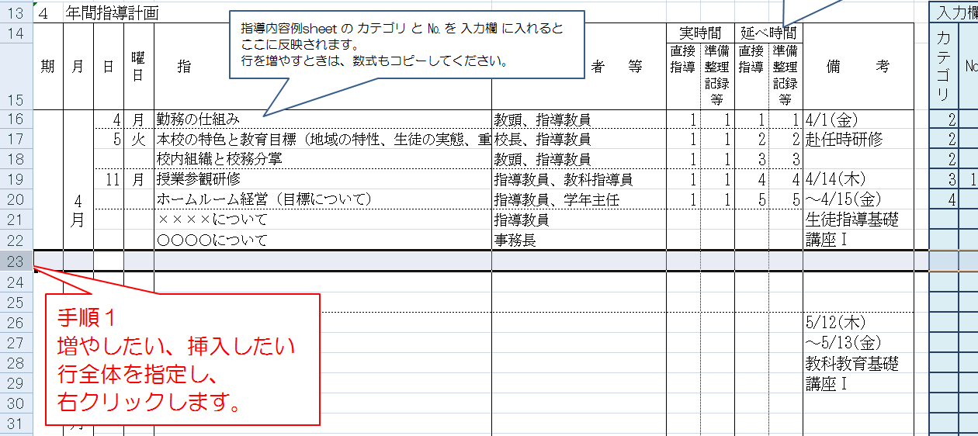

範囲指定した状態で右クリックし、挿入をクリックしてください。→文字も数式も入っていないただの行が１行増えます。
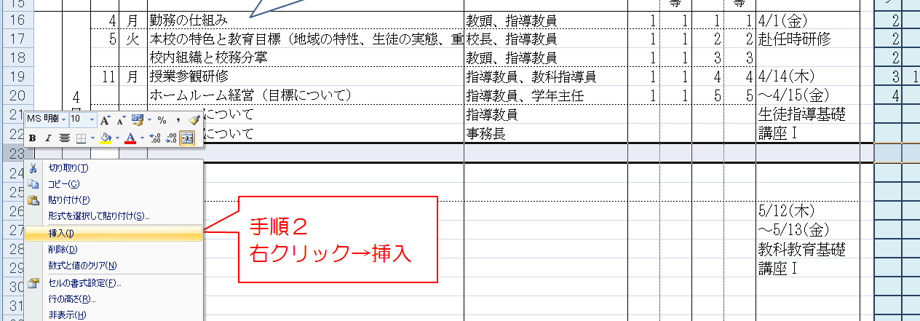

数式をコピーします。
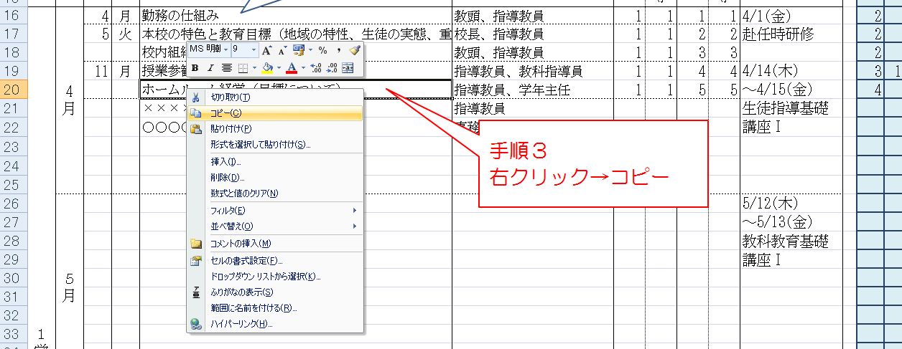

増やした行に数式を貼り付けます。

